Observaciones


 | Nombre del Proyecto: | IICA-Viáticos
 | Fecha de elaboración:

Folio | DESCRIPCIÓN |  | MÓDULO | OBSERVACIONES | ESTATUS | FECHA COMPROMISO
1 | Mostrar fecha del itinerario en el resumen, número de días totales a viaticar, nombre del proyecto y departamento del empleado en el detalle de la solicitud. |  | Empleados | ¿A q fecha se refiere ya que solo se capturan las horas del traslado del itinerario? Los otros campos ya los pinto según yo | TRUE/FALSE | Lunes 1 de abril
2 | Respecto a los importes extra, no tomar en cuenta, para el total del importe de viáticos el concepto de Transporte aéreo, todos los demas si se suman al total. |  | Empleados/Autorizador | QUE SE DE A ENTENDER | FALSE | Lunes 1 de abril
3 | Mostrar fecha del itinerario en el resumen, número de días totales a viaticar, nombre del proyecto y departamento del empleado en el detalle de la solicitud. |  | Autorizador/completar Datos | ¿A q fecha se refiere ya que solo se capturan las horas del traslado del itinerario? Los otros campos ya los pinto según yo | TRUE/FALSE | Lunes 1 de abril
4 | En la pantalla de completar información, agregar las fechas de inicio, fin y la cantidad de días a viaticar. |  | Autorizador/completar Datos |  | TRUE | Lunes 1 de abril
5 | La tabla de tarifas no se aplica de manera correcta. |  | Autorizador/completar Datos | Ejemplo en Hoja 5 |  | Lunes 1 de abril
6 | Mostrar fecha del itinerario en el resumen, número de días totales a viaticar, nombre del proyecto y departamento del empleado en el detalle de la solicitud. |  | Admin/elaboración de cheque | ¿A q fecha se refiere ya que solo se capturan las horas del traslado del itinerario? Los otros campos ya los pinto según yo | TRUE/FALSE | Lunes 1 de abril
7 | Agregar el deglose del importe en la pantalla de elaboración de cheque. |  | Admin/elaboración de cheque | DESGLOSE O SOLO IMPORTE?, EN CASO DE SER DESGLOSE Q DEFINA ESE DESGLOSE, EN CASO CONTRARIO YA ESTA | TRUE/FALSE | Lunes 1 de abril
8 | En la parte de comprbación, agregar el monto a comprobar. |  | Empleado/Comprobación | Pantalla Hoja 8 | TRUE | Lunes 1 de abril
9 | No es posible ver los archivos cargados en la comprobación, ni en la solicitud los boletos de avión. |  | Empleado/Comprobación | Pantalla Hoja 9 |  | Lunes 1 de abril
10 | Cambiar la etiqueta de "Archivo Subido" por "Archivo Cargado" |  | Empleado/Comprobación |  |  | Lunes 1 de abril
11 | Cambiar la palabra Pernota a Pernocta |  | Empleados/Autorizador | Pantalla Hoja 11 |  | Lunes 1 de abril
12 | El documento de "Ticket". Dejarlo como opcional |  | Empleado/Comprobación |  |  | Lunes 1 de abril
13 | Adaptar el formato I4 al formato establecido por la empresa y cuidar la caída de impresión a una sola hoja |  | Empleado/ I4 |  | FALSE | Lunes 1 de abril
14 | En el formato i4, agregar departamento y proyecto. |  | Empleado/ I4 | Pantalla Hoja 14 |  | Miercoles 3 de abril
15 | Cocluir el proceso para generar el formato I5, respetando el formato establecido por la empresa. |  |  |  | FALSE | Lunes 1 de abril
16 | En el reporte saldos vacacionales, el autorizador solo podrá ver lo correspondiente a proyectos asignados, ya que actualmente le salen todos los empleados. |  | Autorizador/Vacaciones. |  |  | Miercoles 3 de abril
17 | En la solicitud de incapacidades, agregar un documento mas, denominado "RT cuestionario" |  | Empleado/solicitud-Incapacidades |  |  | Miercoles 3 de abril
18 | Separar los autorizadores, para permisos, vacaciones e incapacidades aplicará la lista ya creada, para Viáticos aplicarán autorizadores diferentes. |  |  |  |  | Miercoles 3 de abril
19 | Separar los administradores, para permisos, vacaciones e incapacidades aplicará uno o dos usuario y, para Viáticos aplicarán otros administradores
20 | Para el Administrador, agregar opciones de filtrado en los reportes de permisos, incapaciddes, vacaciones y saldos vacacionales, para que pueda descargar el archivo en excel por proyecto y por departamento. |  | Admin / Permisos, vacaciones, incapacidades. |  |  | Lunes 8 de abril
21 | Crear un panel de Administración de usuarios, el cual lo manejará un usuario denominado "SuperAdministrador", el cual podrá asignar perfiles de acceso a cualquiera de los módulos, inlcuyendo la asignación del correo electrónico. |  | SuperAdministrador |  |  | Martes 9 de abril

14
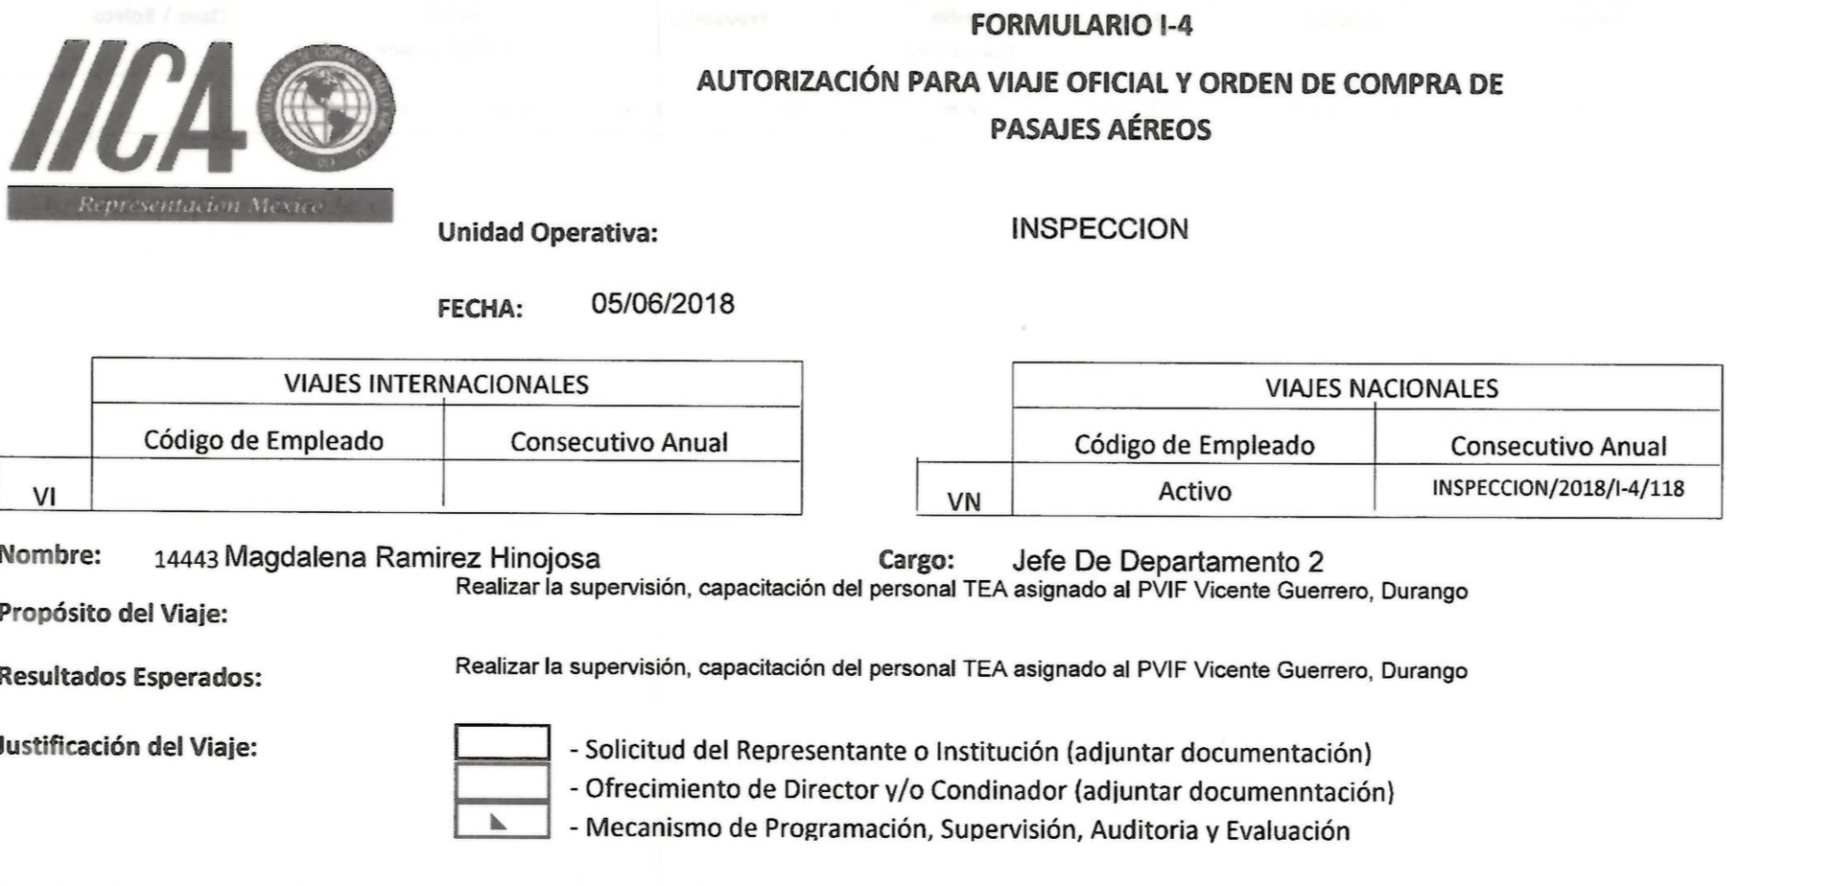

Debe aparecer Proyecto y Departamento

9
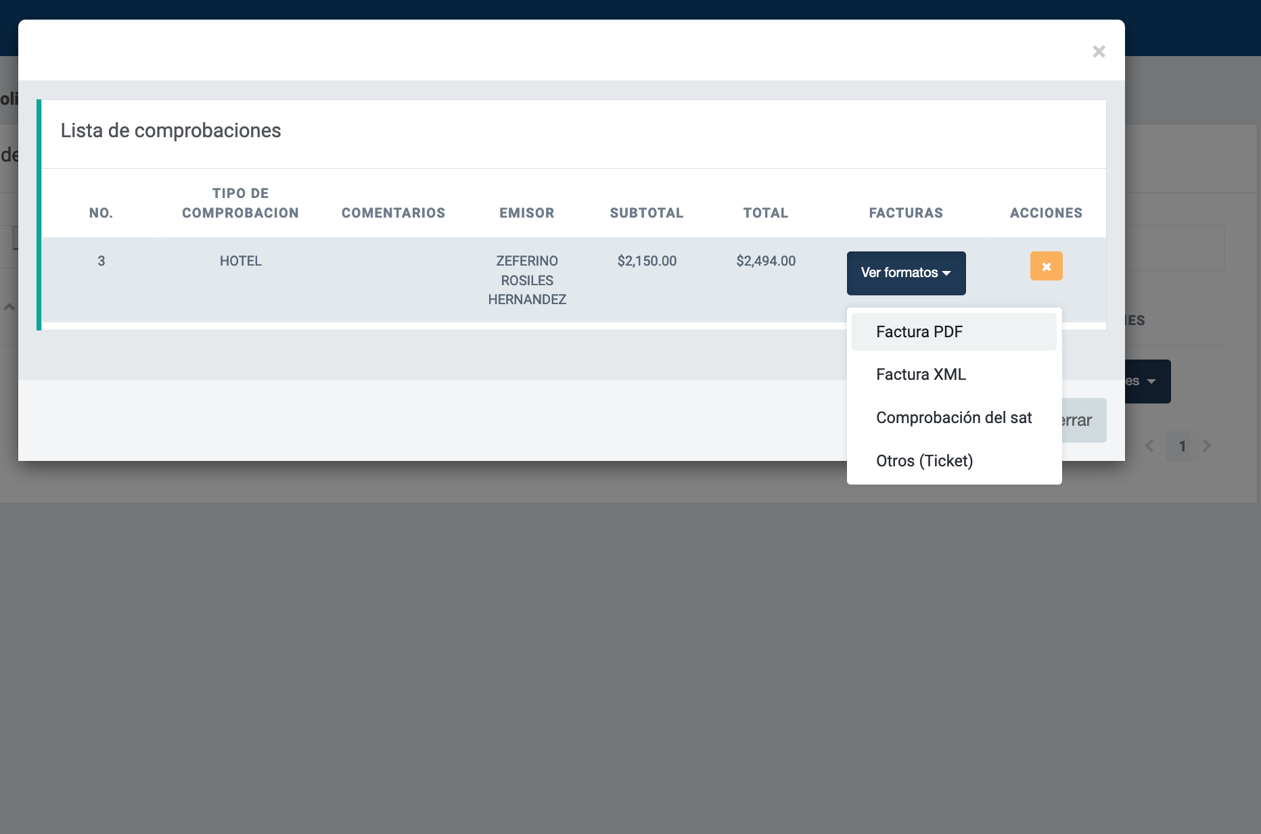

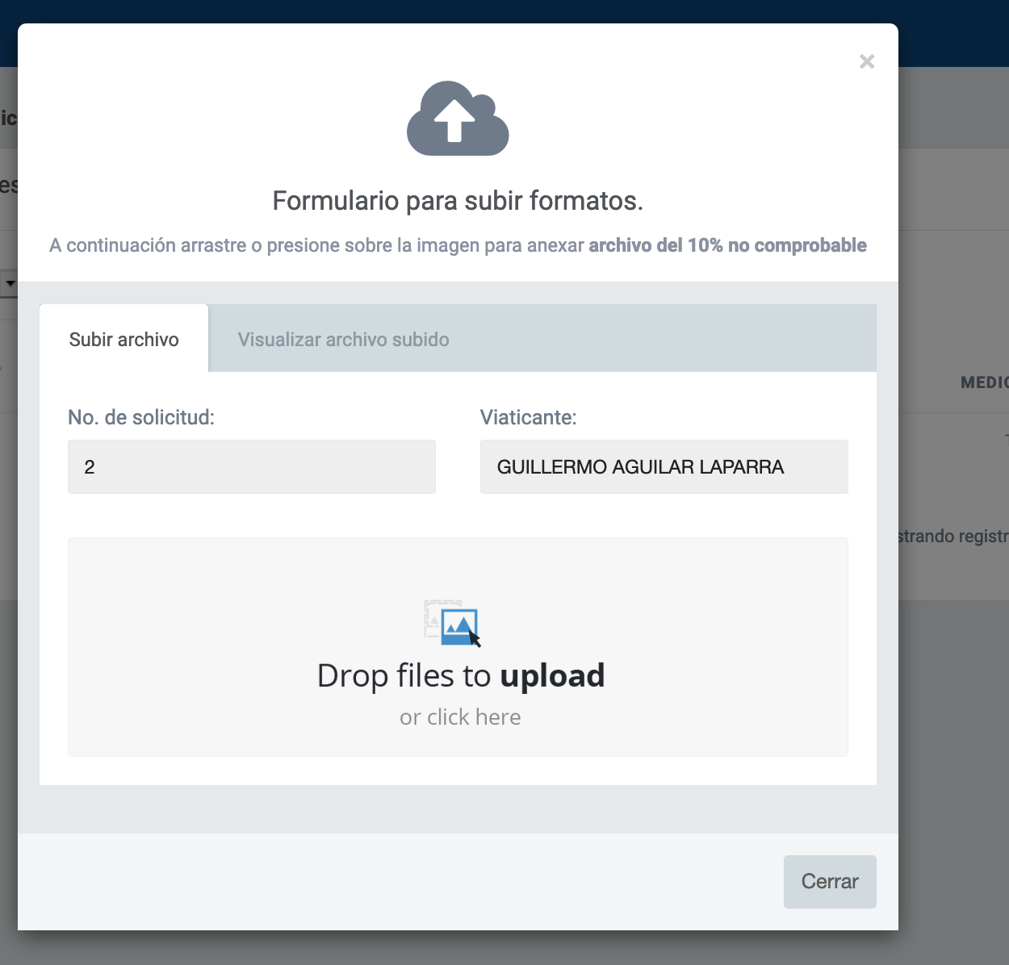

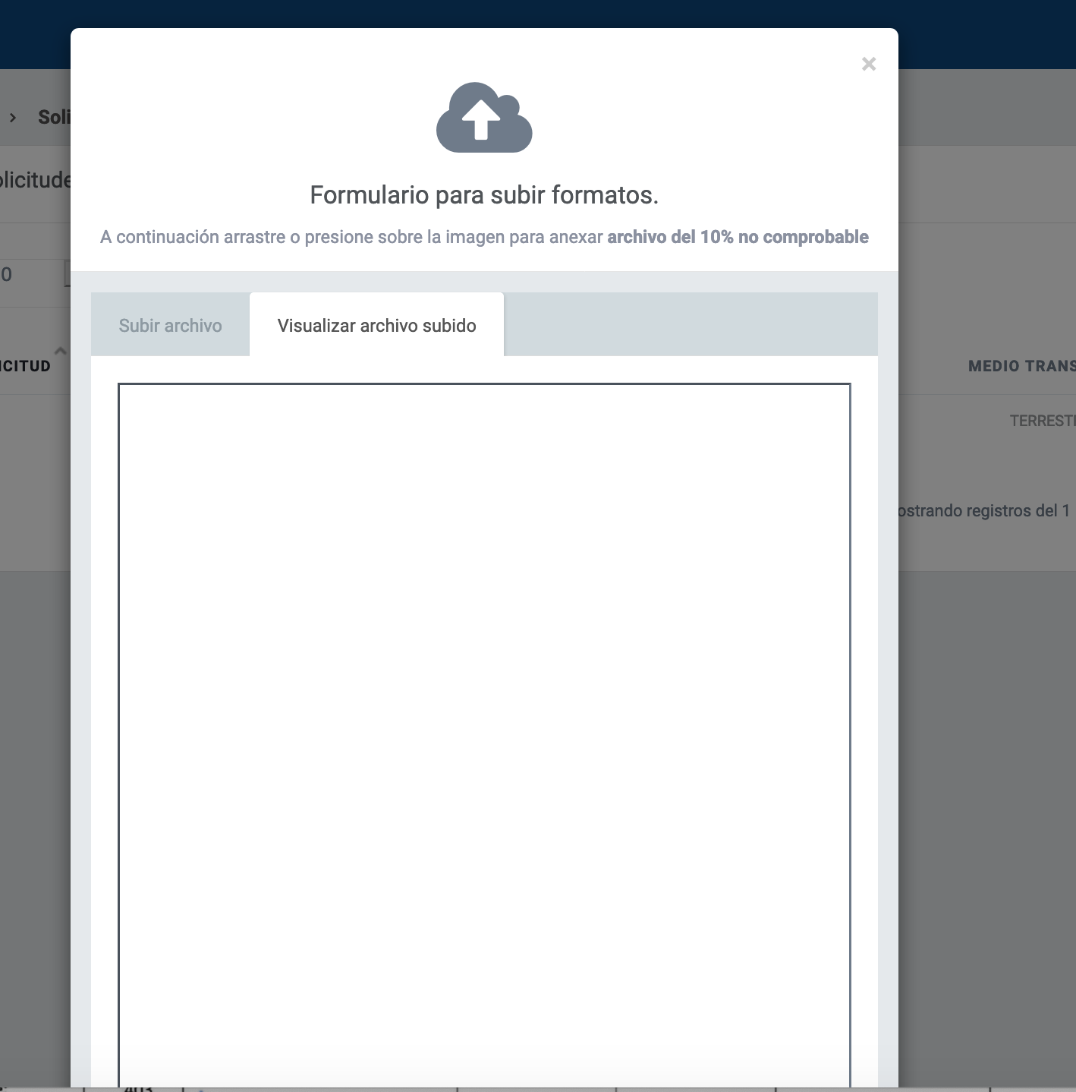

5
 | NO MARGINAL |  |  |  | MARGINAL
MANDO | CON PERNOCTA | SIN PERNOCTA | INTERNACIONAL CON PERNOCTA | INTERNACIONAL SIN PERNOCTA | CON PERNOCTA | SIN PERNOCTA
OPERATIVO | $980.00 | $490.00 |  |  | $550.00 | $435.00
MEDIO | $1,700 | $850.00 | 450DLS O EUROS | 225DLS O EUROS | $750.00 | $625.00 |  |  |  | Dias a calcular en el ejemplo:
SUPERIOR | $2,850.00 | $1,425.00 |  |  | $925.00 | $900.00 |  |  |  | 5

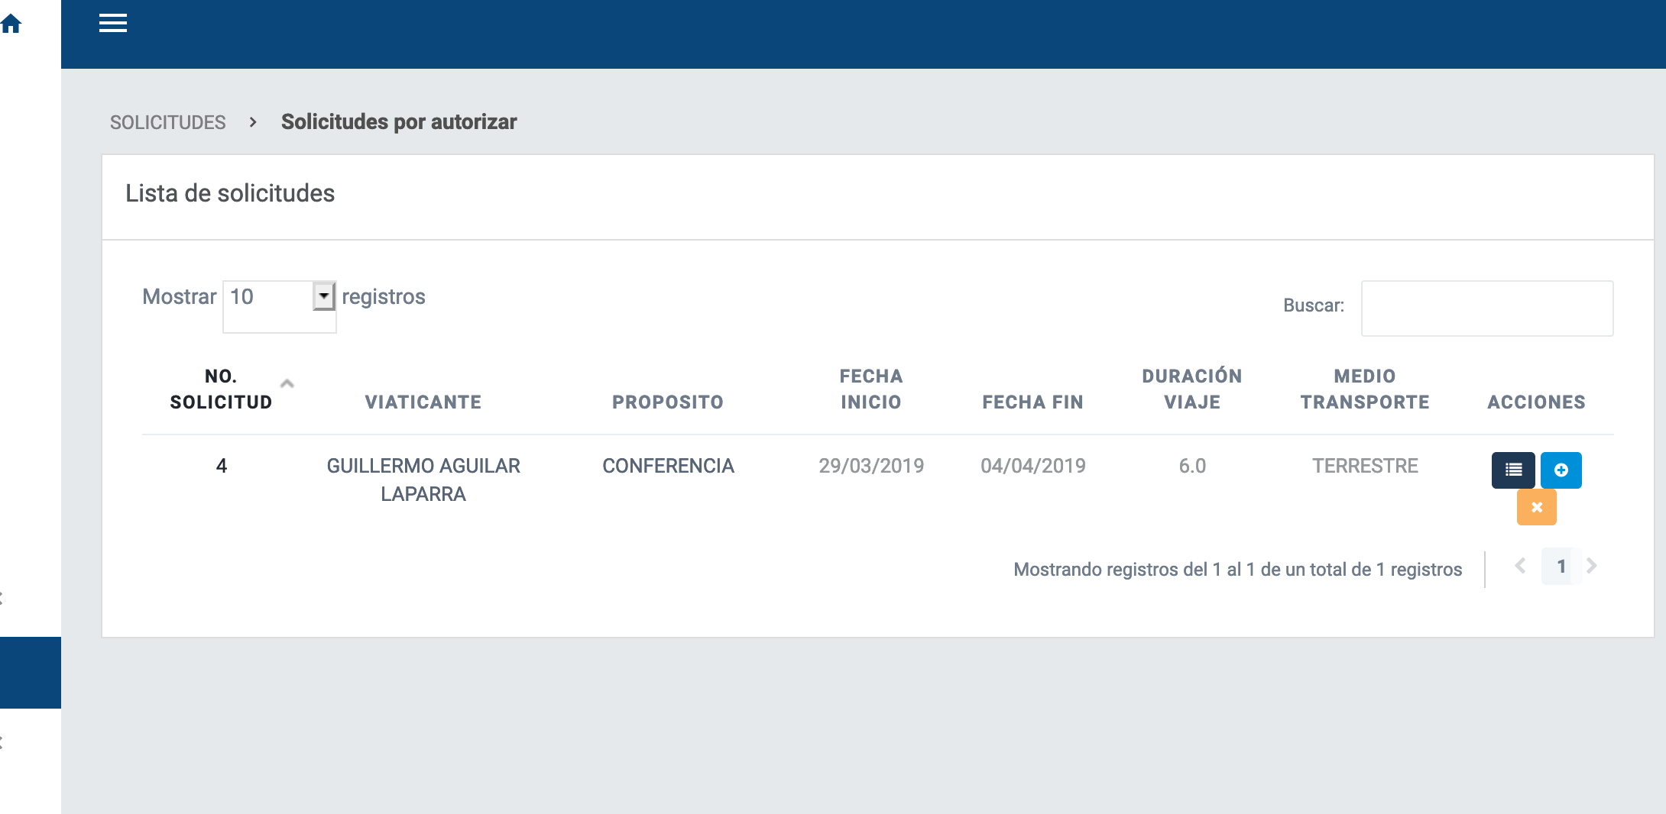
mando | tarifa | percnota | marginal | id_moneda |  | Total de días -1 * tarífa | Más medio día | total Esperado | Resultados Obtenidos:
OPERATIVO | $980.00 | true | true | 1 |  | $4,900.00 | $490.00 | $5,390.00
MEDIO | $1,700 | true | true | 1 |  | $8,500.00 | $850.00 | $9,350.00
SUPERIOR | $2,850.00 | true | true | 1 |  | $14,250.00 | $1,425.00 | $15,675.00
OPERATIVO | $490.00 | false | true | 1 |  | $2,450.00 | $245.00 | $2,695.00
Ejemplo, días a calcular: 6
MEDIO | $850.00 | false | true | 1 | mas | $4,250.00 | $425.00 | $4,675.00
SUPERIOR | $1,425.00 | false | true | 1 |  | $7,125.00 | $712.50 | $7,837.50
OPERATIVO | $550.00 | true | false | 1 |  | $2,750.00 | $275.00 | $3,025.00
MEDIO | $750.00 | true | false | 1 |  | $3,750.00 | $375.00 | $4,125.00
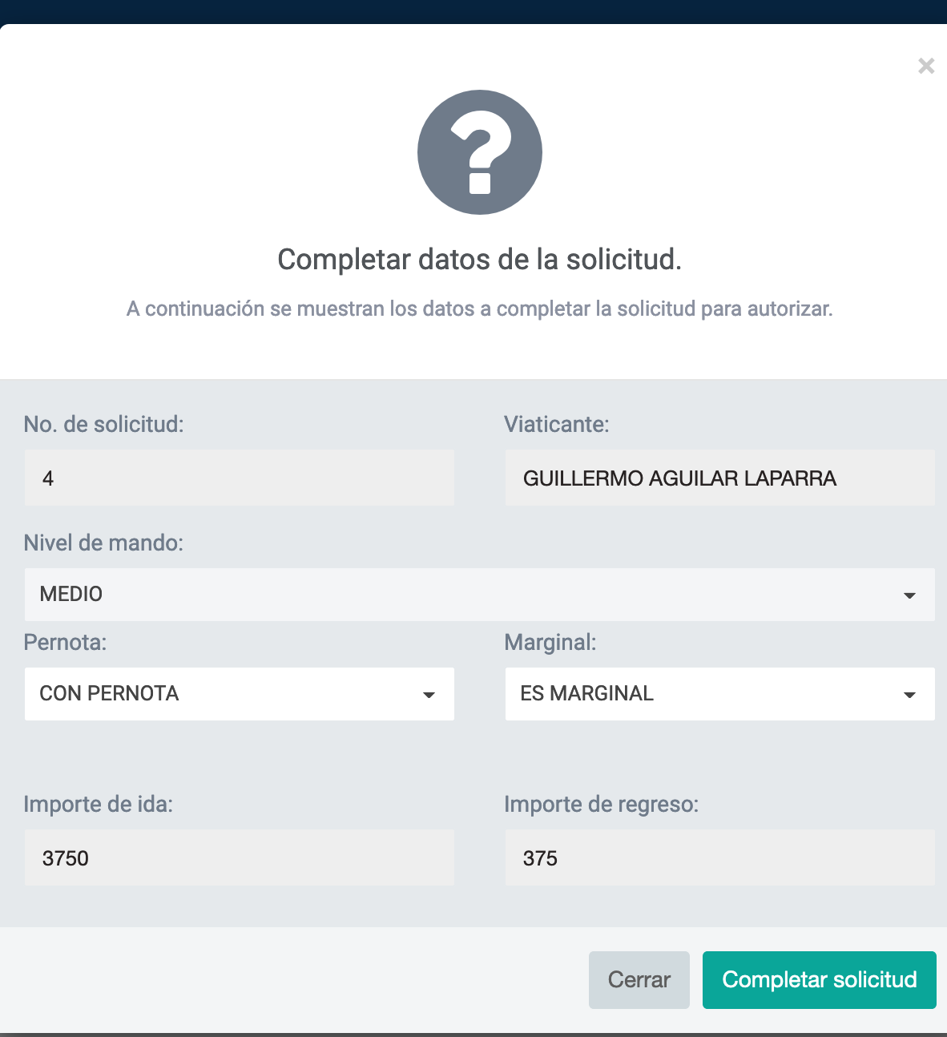
SUPERIOR | $925.00 | true | false | 1 |  | $4,625.00 | $462.50 | $5,087.50
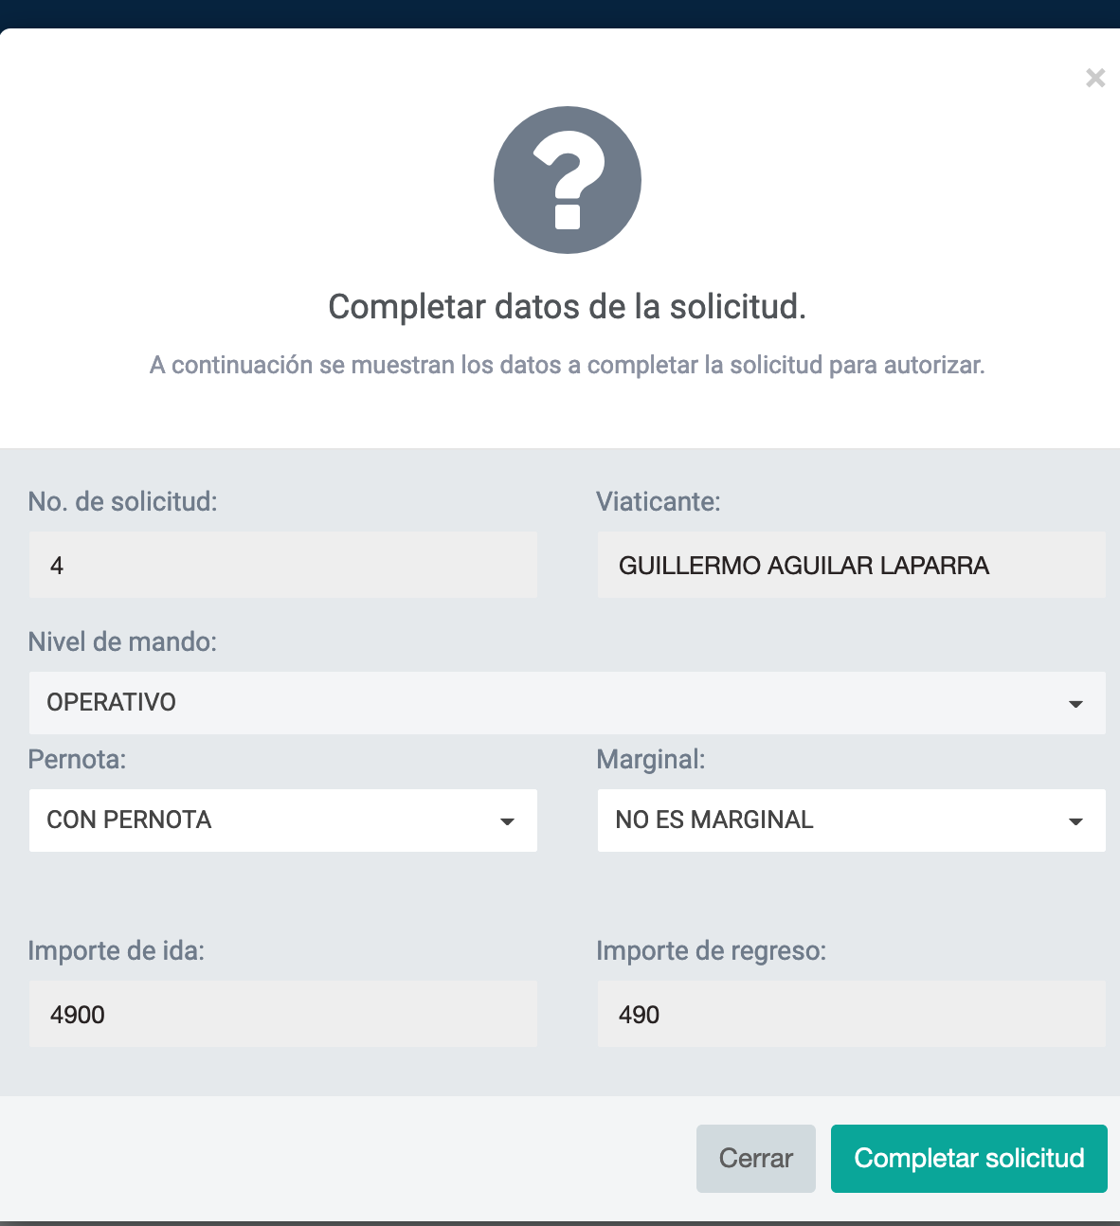
OPERATIVO | $435.00 | false | false | 1 |  | $2,175.00 | $217.50 | $2,392.50
MEDIO | $625.00 | false | false | 1 |  | $3,125.00 | $312.50 | $3,437.50
SUPERIOR | $900.00 | false | false | 1 |  | $4,500.00 | $450.00 | $4,950.00
OPERATIVO | $450.00 | true | false | 2
OPERATIVO | $225.00 | false | false | 2
SUPERIOR | $450.00 | true | false | 2
SUPERIOR | $225.00 | false | false | 2
MEDIO | $450.00 | true | false | 2
MEDIO | $225.00 | false | false | 2

11
Cambiar la palabra Pernota a Pernocta

